상품제안서
터블 파워클린 다목적 세정티슈 60매 (레몬향) | 상품코드: S43126

 |  |  |  |  |  |  | 02-713-8555 | www.synergygift.co.kr
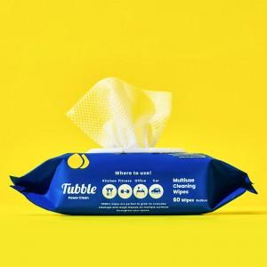 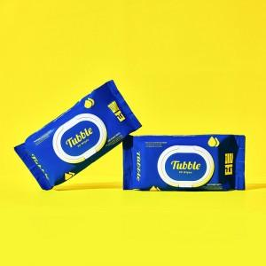

【상세/제작정보】 | 터블 세정 티슈는 에탄올 성분이 소량 함유 되어 있습니다. <br>주방, 화장실, 사무실, 자동차 등 다목적으로 위생 세정으로 사용 가능합니다.

【인쇄/포장옵션】 | 스티커 / 포장불가능

【공급단가】 | 수량 | 100~ | 300~ | 500~ | 1,000~ | 3,000~
*VAT별도 | 단가 | 2,990원 | 2,820원 | 2,690원 | 2,620원 | 2,570원

【상품 URL】 | https://www.synergygift.co.kr:443/src/goods_detail.php?gdno=43126

